상품제안서
20온스 그랑데 베이직 머그 600ml | 상품코드: S39794

 |  |  |  |  |  |  | 02-713-8555 | www.synergygift.co.kr
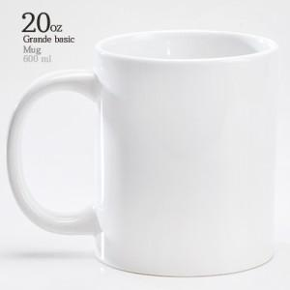

【상세/제작정보】 | <p><span style="font-size: 14pt;">※ 열전사인쇄 별도문의(도수에 따라 견적비용 달라집니다)</span></p>

【인쇄/포장옵션】 | 실크 / 1p케이스

【공급단가】 | 수량 | 100~ | 300~ | 500~ | 1,000~ | 3,000~
*VAT별도 | 단가 | 3,710원 | 3,570원 | 3,430원 | 3,300원 | 3,210원

【상품 URL】 | https://www.synergygift.co.kr:443/src/goods_detail.php?gdno=39794

